Sheet1
 |  |  |  |  |  | main.py

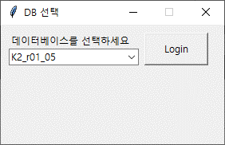

 |  |  |  |  |  | login.py

 |  |  |  | load_config.py |  | _get_sequence.py | get_login_info.py | print_login_info.py

 |  |  |  | i) AOP_config.cfg |  | o) get_login_info 실행 | i) 선택한 DB | o) print(login info)
 |  |  |  | o) server, ID, PW, database |  | o) TopMenu 실행 | o) print_login_info() 실행
 |  |  |  |  |  |  | o) server, ID, PW, database

 |  |  |  |  |  | top_menu.py

 |  | meas_generation.py |  |  | verify_report.py

 |  |  |  |  | i) self.list_probe 변경 시,
 |  |  |  |  | o) _get_sequence 실행하여 table 업데이트
 |  |  |  |  | i) table내 str_sel_param & probeId 선택 verify_report 버튼
 |  |  |  |  | o) execute_query 실행

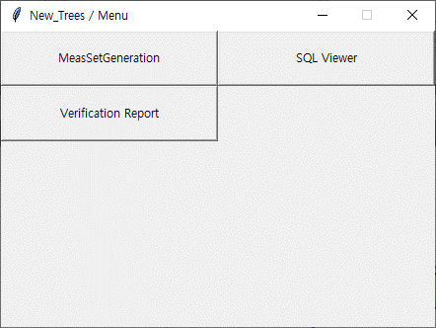
data_inout.py | param_select.py |  | param_gen.py |  | verify_query.py

1) loadfile | 1) select
2) dataout | -> 입력되는 부분 param_gen으로 이동

